关系图
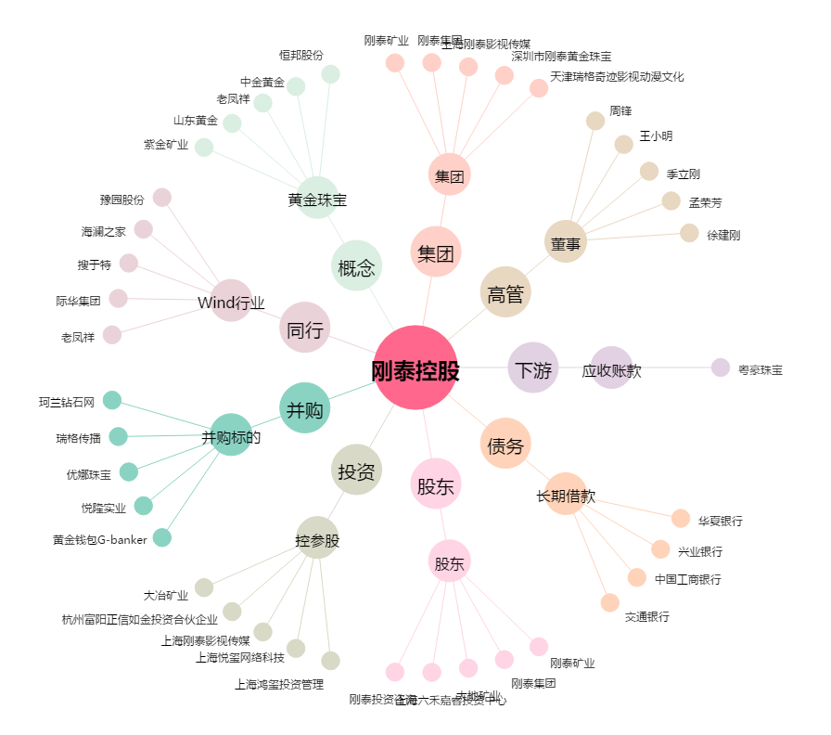
刚泰控股[600687.SH] - 关系概览图

